5
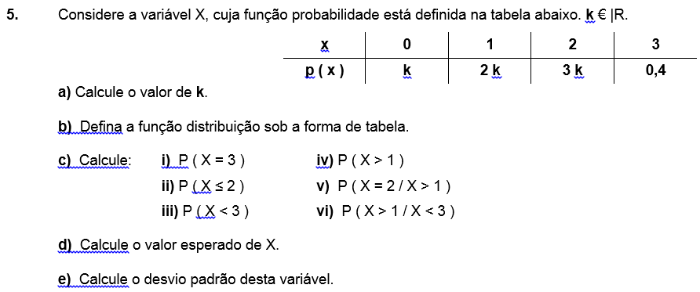
a) | S p ( xi ) = 1
 | <=> k + 2 k + 3 k + 0,4 = 1
 | <=> 6 k = 0,6 <=> k = 0,1

b) | xi | 0 | 1 | 2 | 3 | SOMA:
 | p ( xi ) | 0.1 | 0.2 | 0.3 | 0.4 | 1
 | F ( xi ) | 0.1 | 0.3 | 0.6 | 1 | ---

c) i) |  | P ( X = 3 ) = ? = | 0.4

ii) |  | P ( X ≤ 2 ) = ? = | 0.6

iii) |  |  |  | P ( X < 3 ) = ? = P ( X ≤ 2 ) = | 0.6

iv) |  |  |  |  | P ( X > 1 ) = ? = 1 - P ( X ≤ 1 ) = | 0.7

v) | P ( X = 2 / X > 1 ) = ? = P ( X = 2 ᴧ X > 1 ) / P ( X > 1 ) =
 |  |  |  | = P ( X = 2 ) / ( 1 - P ( X ≤ 1 ) ) = | 0.42857142857

vi) | P ( X > 1 / X < 3 ) = ? = P ( X > 1 ᴧ X < 3 ) / P ( X < 3 ) =
 |  |  |  | = P ( X = 2 ) / P ( X ≤ 2 ) = | 0.5

Folha2
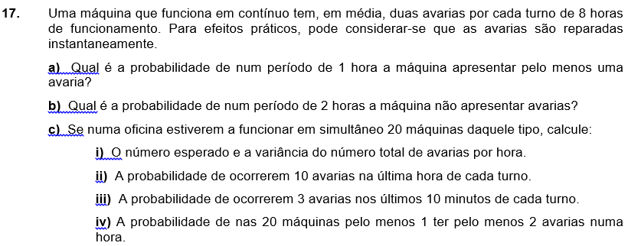

X = " N.o de avarias, em Dt" |  |  |  | Dt = | 8 | l = | 2

a) | Dt = | 1 | l = | 0.25
 |  |  |  |  | P ( X ≥ 1 ) = ? = 1 - P ( X < 1 ) = 1 - P ( X = 0 ) = | 0.22119921693 | DIST.POISSON()

c) | 20 máquinas
 | Dt = | 8 | l = | 20 x 2 = 40
Etc…

18
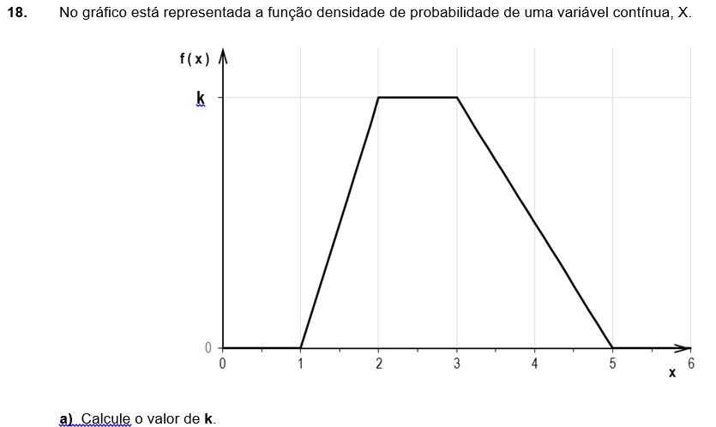

a) |  |  |  |  | AT = ( B + b ) / 2 x h =( 4 + 1 ) / 2 x k = 1 <=> k = 2/5 = | 0.4

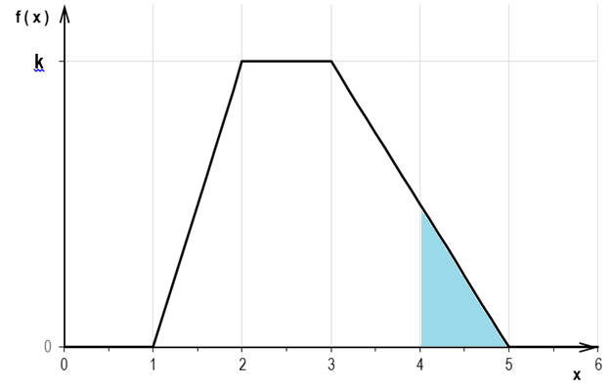
b) | P ( X > 4 ) = ? = A
y = 1 - 0,2 x
 | P1 ( 3 ; 0,4 )
 | P2 ( 5 , 0 )

 | y = 1 - 0,2 x
 |  | x = 4 → y = | 0.2

 |  | A = 1 x 0,2 / 2 = | 0.1

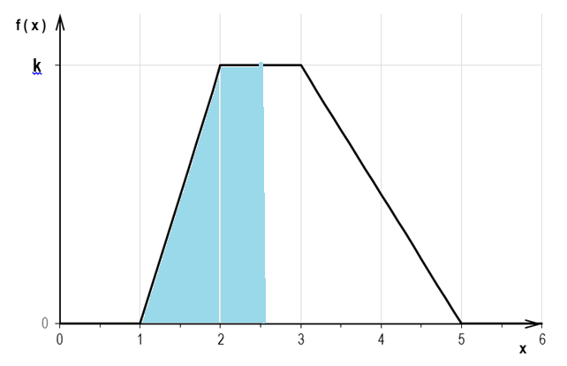
c) | P ( X < 2,5 ) = ? = A

 | A = ( B + b ) / 2 x h =
 | = ( 1,5 + 0,5 ) / 2 x 0,4 =
 | = | 0.4
 | = | 40%

d) | TPC

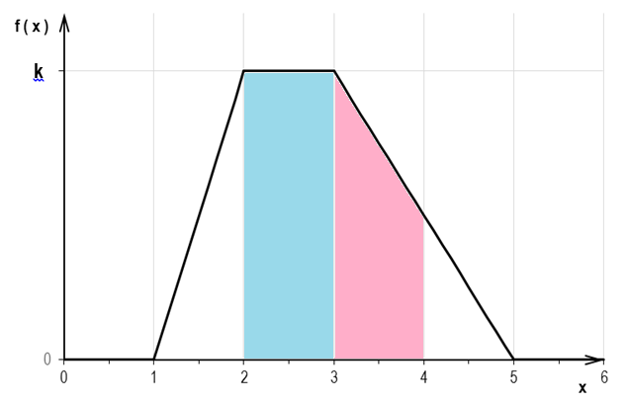
e) | P ( X > 2 / X < 4 ) = ?
 | P ( X > 2 ᴧ X < 4 ) / P ( X < 4 ) =
 | P ( 2 < X < 4 ) / P ( X < 4 ) =

 |  |  | P ( X < 4 ) = 1 - b ) = 1 - 0,1 = | 0.9
 |  |  | P ( 2 < X < 4 ) = A = A1 + A2 = | 0.7
 |  | A1 = c x l = 1 x 0,4 = | 0.4
 |  | A2 = ( B + b ) / 2 x h =
 |  | = (0,4 + 0,2 ) / 2 x 1 = | 0.3

 |  |  | P ( X > 2 / X < 4 ) = A / 0,9 = | 0.77777777778

 |  | 0.5

Normal Exemplo
 | Distribuição Normal

A função DIST.S.NORM() devolve o valor desta área, ou seja: P ( Z < 0,75 )
Exemplo: | X ~ N ( 25 ; 4 )
 | m = | 25
 | s = | 4

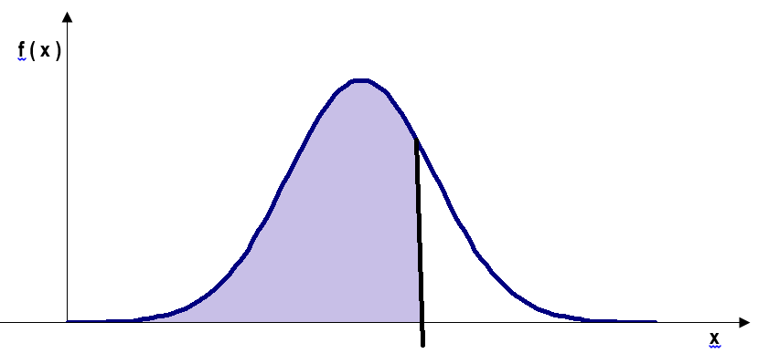
 | P ( X < 28 ) = ? = | P ( Z < ( 28 - 25 ) / 4 ) = |  |  |  |  |  | 1.9414506868
= P ( Z < | 0.75 | ) =
= | 0.77337264762 | DIST.S.NORM()
 |  |  |  |  |  |  |  | 0.97389818233 | 0.026101817671
 | P ( X < 19 ) = ? = | P ( Z < ( 19 - 25 ) / 4 ) =
= P ( Z < | -1.5 | ) = |  |  |  |  |  |  | 3.9413744683
A função DIST.S.NORM() devolve o valor desta área, ou seja: P ( Z < - 1,5 )
= | 0.066807201269 | DIST.S.NORM()
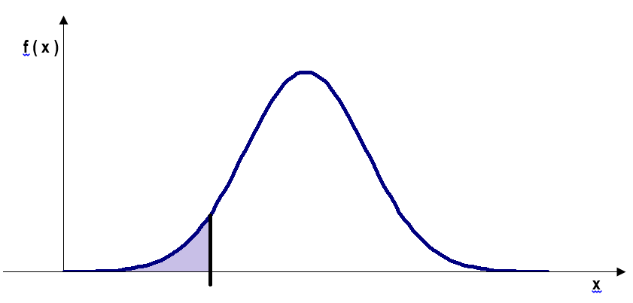

 |  |  |  |  | 0.75

 | -1.5

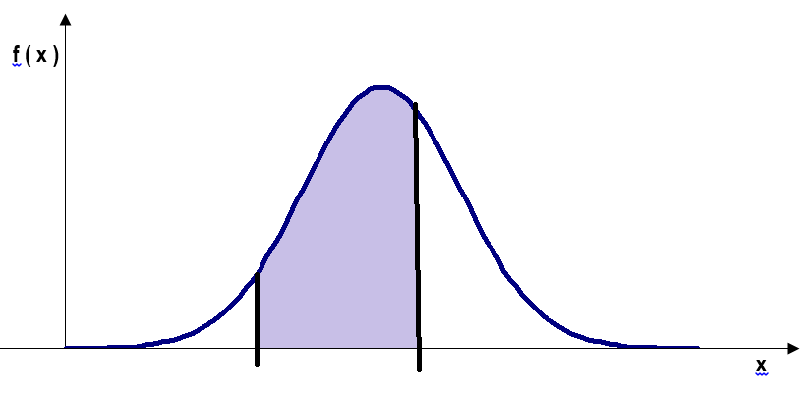
 | P ( X > 26,5 ) = ? = | P ( Z > ( 26,5 - 25 ) / 4 ) =
= P ( Z > | 0.375 | ) = 1 - | 0.64616976667
= | 0.35383023333 | 1 - DIST.S.NORM()

 |  | P ( 21 < X < 27 ) = ? = | P ( (21 - 25)/4 < Z < (27 - 25)/4 ) =
= P ( | -1 | < Z < | 0.5 | ) =
= | 0.53280720734 | DIST.S.NORM(0,5;1) - DIST.S.NORM(-1;1)

 |  |  |  |  |  | -1 | 0.5

26
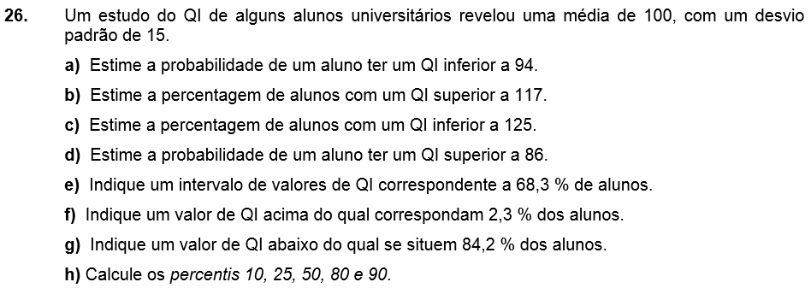

 | X = "QI de um Aluno"
 | Vou supor que X ~ N ( m , s ) |  |  |  | m = | 100 | s = | 15

d) |  |  | P ( X > 86 ) = ? = P ( Z > | -0.93333333333 | ) = | 0.82467605515

f) |  | P ( X > k? ) = | 0.023 | ( 2,3 % ) |  |  | → área à direita |  | 0.050153583465
 |  | P ( X < k? ) = | 0.977 | ( 100 % - 2,3 % ) |  |  | → área à esquerda
 |  |  |  |  |  |  |  |  | 81.361662634
 |  | z = | 1.9953933102 | INV.S.NORM() |  | Introduzir sempre a área à esquerda!

 |  | k = | 129.93089965 | k = m + z s

g) |  | P ( X < k? ) = | 0.842 | ( 84,2 % )

 |  | z = | 1.002711665 | INV.S.NORM() |  | Introduzir sempre a área à esquerda!

 |  | k = | 115.04067498 | k = m + z s

h) | P10 = ? = | 80.8 |  | P ( X < P10 ? ) = | 0.10 | (10 % )
 |  |  | z = | -1.2815515655 | INV.S.NORM()

 | P25 = ? = | 89.9 |  | P ( X < P25 ? ) = | 0.25 | (25 % )
 |  |  | z = | -0.6744897502 | INV.S.NORM()

 | P50 = ? = | 100.0 |  | P ( X < P50 ? ) = | 0.50 | (50 % ) |  | NOTA:
 |  |  | z = | 0 | INV.S.NORM() |  |  | O P50 é sempre igual à m!!

 | P80 = ? = | 112.6 |  | P ( X < P80 ? ) = | 0.80 | (80 % )
 |  |  | z = | 0.84162123357 | INV.S.NORM()

 | P90 = ? = | 119.2 |  | P ( X < P90 ? ) = | 0.90 | (90 % )
 |  |  | z = | 1.2815515655 | INV.S.NORM()

